问题
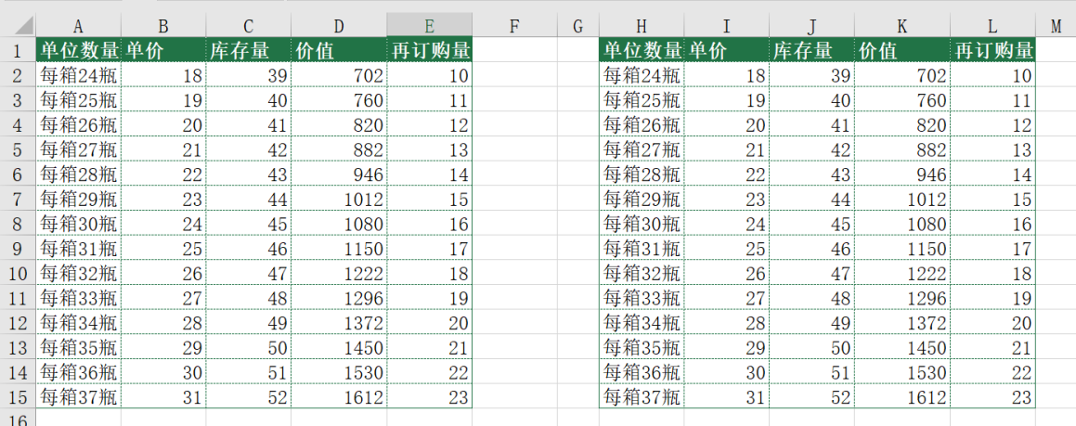
 |  | 课后小练习

任务1：
 | 将练习表1中数据由横向转为纵向，完成效果见下图。
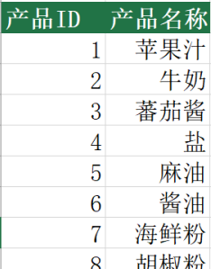

任务2：
 | 在练习表2中将左侧数据复制到右侧，不保留公式、需要保留格式和列宽。

